事前お打合せ確認事項
 |  | お打合せ日： | 2022-06-06
 |  | ご依頼者様：
 |  | ご連絡先 ：
お客様回答項目
当社判断項目
お打合せ内容確認票
項 | 確認事項 | 加算費用 | お客様要望内容
1 | ご希望の撮影日時 |  | 第１希望：XX月XX日(X)XX時～XX時
 | （決まっていない場合は、2週間以内／それ以後の休日祭日かどうか？） |  | 第２希望：XX月XX日(X)XX時～XX時
 |  |  | 第３希望：XX月XX日(X)XX時～XX時
2 | 撮影依頼の大まかな内容を確認。
 | ①撮影目的 |  | 目的・用途：
 | ②撮影種類（動画／静止画） |  | 動画 ／ 写真（カット数： ） ／ 両方
 | ③屋内／屋外 |  | 屋内 ／ 屋外 ／ 両方
 | ④撮影条件要素（一発勝負的、時間制限的、制約なし） | ※ | 一発勝負 ／ 時間制限 ／ 特になし
 | ※制限がある場合、２パイロット制が必要な場合があります。 |  | １パイロット ／ ２パイロット
 | ⑤画像編集の依頼有無 | ※ | 不要 ／ 必要（簡易的／本格的）
 |  |  | 簡易的：編集範囲 タイトル／カット／結合／音楽／その他
 |  |  | 本格的：利用目的→
3 | 撮影場所住所と手続き状況の確認
 | ①撮影場所住所（※飛行許可・承認が必要な場所などの場合は補助者が必要） | ※ | 住所：人混みの無い場所と仮定
 | ②撮影場所の所有者許可手続き | ※ | 許可済 ／ 未許可 ／ 申請中 ／ 不要
 | ③国交省の許可、航空交通管制部＆民間訓練試験空域への手続き | ※ | 空港周辺 ／ DID ／ 150ｍ以上 ／ 該当なし
 | （上空150ｍ以上、催し場所上空の飛行の場合は個別申請が必要） |  | 目視外 ／ 30ｍ未満 ／ 催し物上空 ／ 該当なし

4 | ロケハン実施の可否確認 |  | 実施可能 ／ 実施不可
 | ※ロケハンが実施できない場合、飛行可否は当日判断となります。 |  | 実施不可の場合： 承諾 ／ 未承諾 ／ 検討中
 | ①人込みを避けた離着陸場所確保の可否 | ※ | 確保 ／ 未確保 ／ 不可
 | ※確保出来ない場合は、交通整理要員が必要 |  | 交通整備要員： 必要 ／ 不要
 | ②撮影場所の広さ、明るさ、障害物の有無、移動距離、人混みなど | ※ | 明るさ ／ 障害物 ／ 人混み ／ 電波状態 ／ その他
 | ※人混みが多い場所，目視外の場合は、補助者の増員が必要 |  | 補助者要員： 必要 ／ 不要
 | ③希望箇所の数と移動有無（カット数／フライト数） | ※ | 撮影箇所数： ① ② ③ ④ ⑤ ⑥ ⑦ ⑧ ⑨ ⑩
 |  |  | 移動不要 ／ 移動必要（移動距離：徒歩／車）
 | ④撮影位置、撮影角度、操縦者位置、補助者の位置、撮影順 |  | 撮影位置 ／ 撮影角度 ／ 操縦位置 ／ 補助位置
 | ⑤動画の場合は、１カ所当たりの撮影範囲と撮影時間 |  | 動画撮影要望： 撮影範囲 ／ 撮影時間 ／ 撮影順番
 | （どこからどこまでを１カットで取りたいか） |  | その他：

5 | 当日が悪天候の場合の予備日の確認。（雨天、強風の場合は延期が必要） |  | 予備日第１希望：XX月XX日(X)XX時～XX時
 |  |  | 予備日第２希望：XX月XX日(X)XX時～XX時
6 | ご予算はどのくらいか。 |  | 予算金額： 万 ～ 万
 | 画像受取方法 |  | オンライン ／ DVD ／ その他
 | 決済条件の確認 |  | 銀行振込 ／ カード決済 ／ 電子マネー

動画編集外注会社と相場
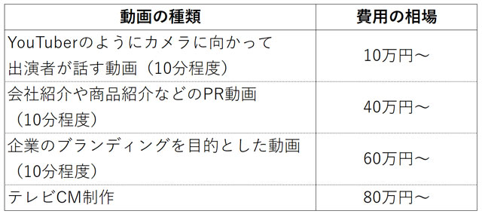
動画編集を外注できるクラウドソーシングサイト6選 | 動画編集費用の相場
・ランサーズ
・クラウドワークス
・ココナラ
・タイムチケット
・スキルクラウド
・Bizseek
動画編集を外注できる制作会社11選
・株式会社MEGWIN TV
・株式会社GEKIRIN
・株式会社Global Japan Corporation
・株式会社フロンティアチャンネル
・株式会社動画制作所
・合同会社オーシャンズ
・ASOBOAD
・株式会社バーチャルイン
・イートラスト株式会社
・デコデザイン
・株式会社エビリー

